1
F=?
 | i= | 20%

0 | 1 | 2 | 3 | 4 | 5 | 6 | 7 | años

Q25,000.00

$$F=25,000/{\left(1+0.2\right)}^{7}$$
 |  |  |  |  |  |  |  |  | Tabla de datos |  |  |  | F= | Q6,977.04
 |  |  |  |  |  |  |  |  | F | = | ?
 |  |  |  |  |  |  |  |  | i | = | 20% | anual
 |  |  |  |  |  |  |  |  | n (años) | = | 7
 |  |  |  |  |  |  |  |  | P | = | Q25,000.00

2
1000
i = 3%
 |  |  | i= | 3%

0 | 1 | 2 | 3 | 4 | 5 | 6 | años |  |  |  |  | Tabla de datos
 |  |  |  |  |  |  |  |  |  |  |  | A | =
 |  |  |  |  |  |  |  |  |  |  |  | G |  | Q75.00
A = x-375
 |  |  |  |  |  |  |  |  |  |  |  | i | = | 5% | anual
x-300
x-375
 |  |  |  |  |  |  |  |  |  |  |  | n (anios) | = | 6
x-225
 |  |  |  |  |  |  |  |  |  |  |  | P | = | Q1,000.00
x-150
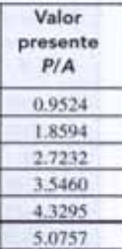
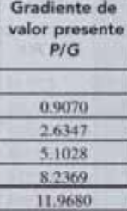

x
x-75
 |  |  |  |  |  |  |  | TABLA |  | P/G | P/A
 |  |  |  |  |  |  |  | 1000=A*(P/A,5%,6)-75*(P/G,5%,6) |  | 11.968 | 5.0757
 |  |  |  |  |  |  |  | 1000=A*(P/A,5%,6)-75*(P/G,5%,6)
 |  |  |  |  |  |  |  | A= | Q373.86

3
F=?

 | i= | 15%

0 | 1 | 2 | 3 | 4 | 5 | 6 | años

A=?

F=𝐴 ∗((1+15%)^6−1)/(15%)
F = 53,200.40
F = F
53,200.40 = A ∗((1+15%)^6−1)/(15%)
Tabla de datos |  |  |  |  |  |  |  |  | F= 500*(F/A,14%,5)
A | = | ? |  |  |  |  |  |  | Q53,200.40
i | = | 15% | anual
n (años) | = | 6
F | = | ?
P | = | Q23,000.00 |  |  | A = | Q53,200.40 | = | Q6,077.45
 |  |  |  |  |  | 8.75

10
Tabla de datos
D,A | = | ?
E,g | = | 7%
i | = | 14% | anual
n (anios) | = | 6
P | = | Q-
F | = | Q38,000.00
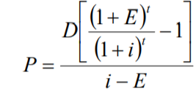

P= | Q17,312.29

 |  |  |  | D= | Q3,831.51

Formulario
